Gráficos
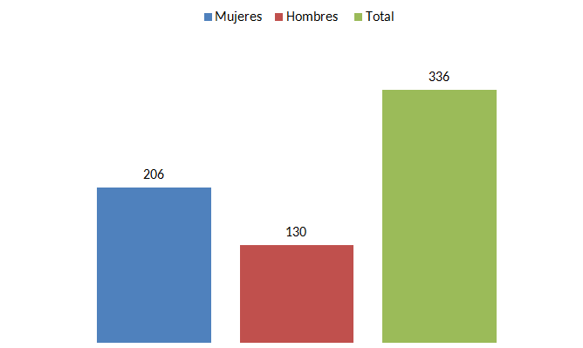
Informe de labores 2018, área legal

 |  | Cuadro #1 Motivo y total de causas tramitadas, según sexo, año 2018. | Cuadro #2 Diligencias judiciales realizadas según tipo, año 2018.
 | Mujeres | Hombres | total
Causas ingresadas por Hostigamiento Sexual | 18 | 6 | 24
Causas en trámite por hostigamiento sexual 2016 - 2017 | 46 | 1 | 47
Causas en proceso por Violencia Doméstica, del año 2018 | 29 | 1 | 30
Causas nuevas por violencia doméstica | 14 | 0 | 14
Total | 107 | 8 | 115
 | Número
Audiencias realizadas | 89
Recursos de apelación elaborados | 8
Medidas cautelares solicitadas | 25
Prórroga de Medidas Cautelares | 11
Total | 133

 |  | Cuadro #3. Total de consultas atendidas según materia y sexo de la persona consultante, año 2018. | Cuadro #4. Consultas sobre Hostigamiento sexual según medio y sexo de persona consultante, año 2018.
 | Mujeres | Hombres | Total
Hostigamiento sexual | 439 | 21 | 460
Laboral | 225 | 93 | 318
Violencia doméstica | 147 | 4 | 151
Discriminación | 54 | 15 | 69
Embarazo y lactancia | 152 | 7 | 159
Total | 1017 | 140 | 1157
 | Mujeres | Hombres | Total
Teléfono | 328 | 8 | 336
Presencial | 95 | 8 | 103
Correo | 16 | 5 | 21
Total | 439 | 21 | 460

 | Cuadro #5. Consultas sobre asuntos laborales según medio y sexo de persona consultante, año 2018. |  | Cuadro #6. Consultas sobre discriminación según medio y sexo de persona consultante, año 2018.
 | Mujeres | Hombres | total
Teléfono | 156 | 65 | 221
Presencial | 56 | 19 | 75
Correo | 13 | 9 | 22
Total | 225 | 93 | 318
 | Mujeres | Hombres | total
Teléfono | 26 | 7 | 33
Presencial | 26 | 5 | 31
Correo | 2 | 3 | 5
Total | 54 | 15 | 69

 |  | Cuadro #7. Consultas sobre violencia doméstica según medio y sexo de persona consultante, año 2018. | Cuadro# 8. Consultas atendidas sobre embarazo y lactancia según medio y sexo de persona consultante.
 | Mujeres | Hombres | total
Teléfono | 60 | 3 | 63
Presencial | 60 | 0 | 60
Correo | 32 | 4 | 36
Total | 152 | 7 | 159
 | Mujeres | Hombres | total
Teléfono | 99 | 3 | 102
Presencial | 48 | 1 | 49
Correo | 0 | 0 | 0
Total | 147 | 4 | 151

 |  | Cuadro #9. Total de consultas atendidas según medio y sexo de persona consultante. | Cuadro #10. Charlas impartidas sobre hostigamiento sexual según lugar y sexo de las personas participantes.

 | Mujeres | Hombres | total
Teléfono | 669 | 86 | 784
Presencial | 285 | 33 | 317
Correo | 63 | 21 | 84
Total | 1017 | 140 | 1157

